BEBEDERO
PLANILLA DE DATOS GARANTIZADOS |  |  |  |  | 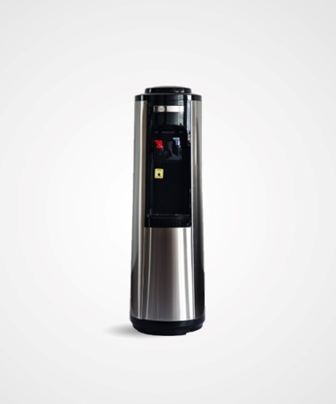

BEBEDERO |  |  |  |  | CÓDIGO | 2004527
 |  |  |  |  | FECHA REVISIÓN | 2019-11-05
 |  |  |  |  | ÁREA ESPECIALISTA: Servicios Generales

DESCRIPCIÓN SAP: BEBEDERO
ITEM | DATOS | UNIDAD | PEDIDO | OFRECIDO |  | COMPROBACIÓN Y MEDICIÓN | COMENTARIO
1 | Empresa proveedora | … | (*)
2 | Fabricante | … | (*)
3 | Marca | … | (**)
4 | Modelo | … | (*)
5 | País de origen | … | (*)
6 | Norma de fabricación y ensayos | … | (*)
7 | Embalaje | … | CAJAS PALETIZADAS Y FLEJADAS
8 | Garantía | Meses | 12
9 | Características constructivas | … | …
9.1 | Material | … | Acero inoxidable, Plástico.
9.2 | Tanque de agua | … | Acero Inox
9.3 | Característica | … | Con calefacción y refrigeración integradas, puede obtener agua caliente o fría en el momento.
9.4 | Color | … | Negro / Niquelado
9.5 | Cantidad de grifo | N° | 2
9.6 | Grifo | … | Sustituibles
9.7 | Grifo de agua caliente | … | Con bloqueo de seguridad infantil
10 | Características de Capacidad | … | …
10.1 | Capacidad de calefacción | °C | ≥ 90° C 5L/h
10.2 | Capacidad de enfriamiento | °C | ≤ 10° C 2L/h
10.3 | Temperatura ambiente | °C | 10 a 40°C
10.4 | Humedad ambiente | °C | ≤90%
11 | Característica del compresor | … | …
11.1 | Enfriamiento Compresor | … | Alta eficiencia
11.2 | Refrigeración | … | Múltiples niveles
11.3 | Refrigerante | … | R134a/32g
12 | Eficiencia Energética | … | …
12.1 | Tensión Nominal | V | 110 / 120
12.2 | Frecuencia | Hz | 60
12.3 | Consumo Agua Caliente | W | 520
12.4 | Consumo Agua Fría | W | 85
13 | Dimensiones | … | …
13.1 | Altura | Pulgadas | 69
13.2 | Ancho | Pulgadas | 14.30''
13.3 | Peso | Lb | 30
14 | Presentación de Muestra | … | N/A
(*) A indicar por el oferente
(**) Timbrado en el material en alto o bajo relieve
 | 
 |  |  |  |  | Fecha de la oferta

 | Patricia Carolina Reyes De Los Angeles |  |  |  | Nombre y firma del oferente
 | Gerente De Servicios Generales
COMENTARIOS:
1- Este material cumplirá con todas las indicaciones detalladas en la especificación técnica correspondiente. 2- En caso de haber una solicitud adicional por parte de La Distribuidora o que el Fabricante entienda deba entregar información adicional, para la correcta evaluación de la propuesta, se deberá hacer por escrito y anexado a esta planilla de Datos Garantizados.

